Wizualizator danych Visio
Schemat blokowy współzależności funkcjonalnych — Wizualizator danych
Tworzenie diagramów procesów na podstawie danych w trzech prostych krokach.


 | 1 | Dodanie danych procesu Za pomocą tego szablonu programu Excel dodaj dane procesu do arkusza „Mapa procesu”.

 | 2 | Wyeksportowanie do programu Visio Zaznacz tabelę w arkuszu „Mapa procesu”, aby wyświetlić kartę Narzędzia tabel > Projektowanie. Kliknij odpowiednią opcję Eksportuj, a następnie kliknij pozycję „Eksportuj tabelę do diagramu programu Visio”, aby utworzyć diagram w programie Visio.

 | 3 | Uzyskanie diagramu Program Visio automatycznie utworzy kształty i łączniki oraz układ.

Opis mapy procesu >

 |  | Uwaga: Ta funkcja jest dostępna tylko w programie Visio Pro dla Office 365. Jeśli nie masz zainstalowanego programu Visio Pro, opcja „Eksportuj tabelę do diagramu programu Visio” będzie niedostępna.

Opis mapy procesu
Schemat blokowy współzależności funkcjonalnych — Wizualizator danych
Ten arkusz ułatwia zrozumienie znaczenia kolumn danych na mapie procesu.

Identyfikator etapu procesu
Wartości w tej kolumnie powinny jednoznacznie identyfikować etapy procesu, na przykład 1,2,3 lub P100,P200,P300... Jest to pole wymagane.

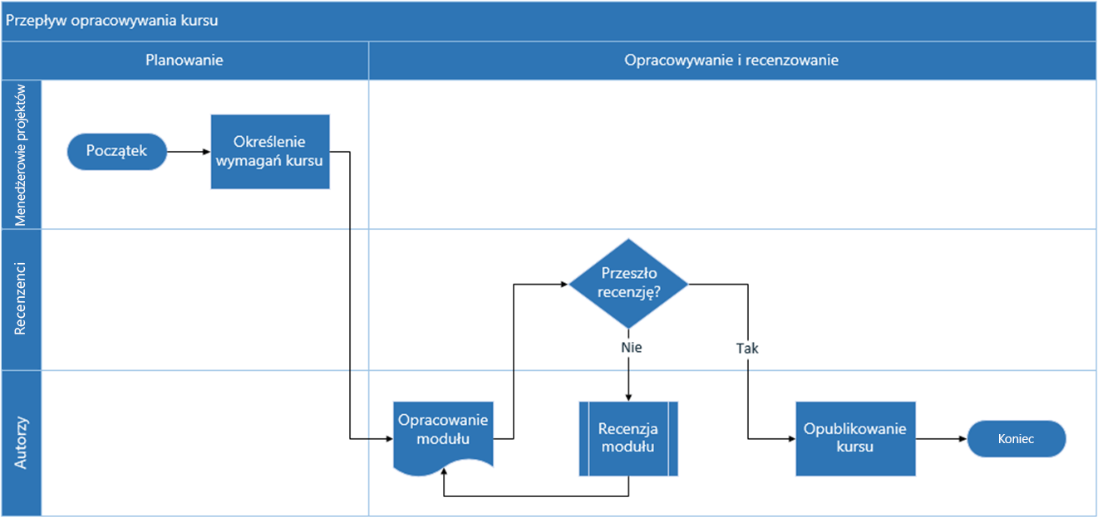
Opis etapu procesu
W tej kolumnie dodaj krótki opis etapu procesu. Te opisy są wyświetlane jako teksty kształtów dla etapów procesu w programie Visio.

Identyfikator następnego etapu
W tej kolumnie dodaj identyfikator następnego etapu procesu. Uwaga: jeśli proces ma wiele następnych etapów, należy przedstawić je jako wartości oddzielane przecinkami, na przykład „2,3” lub „P200,P300”.

Etykieta łącznika
W tej kolumnie dodaj tekst łącznika wychodzącego z etapu procesu. Uwaga: etykiety dotyczące wielu następnych etapów procesu należy przedstawić jako wartości oddzielane przecinkami, na przykład „Tak,Nie”, w kolejności zgodnej z kolejnością etapów wychodzących.

Typ kształtu
W tej kolumnie dodaj słowa kluczowe dla typu kształtu. Ta kolumna zawiera listę wszystkich kształtów schematu blokowego dostępnych w programie Visio. Zalecenie: wybierz wartość typu kształtu z wartości dostępnych na liście rozwijanej.

Zaczynajmy >
Funkcja
W tej kolumnie dodaj funkcję lub tor, do której należy dany etap procesu.

Faza
W tej kolumnie dodaj fazę, do której należy dany etap procesu.

Metadane/dane metryczne
Pozostałe kolumny to kolumny metadanych i danych metrycznych dotyczących etapów procesu. Możesz dodać dowolną liczbę dodatkowych kolumn.

Visio Pro — wersja próbna
Wypróbuj teraz
Chcesz wypróbować tę funkcję?
Pobierz program Visio Pro dla Office 365 — wersja próbna już teraz!

